user-mng
Xây dựng 1 service quản lí người dùng:
+ Đăng kí
+ Đăng nhập
+ Quên mật khẩu
+ Xác thực tài khoản

Database
Schema | UserManagement

Table | WalletUser
 | userid | password | phone | address | cmnd_img_link | status | dob | full_name | cmnd | pin
 | 2003000001 | xxxxx | 3923283323 | HCM | D://xxx/xxx/2003000001/font.jpg;D://xxx/xxx/2003000001/back.jpg | 0 | 01/02/2000 | Nguyễn Van A | 21871929121212 | 123456
 |  |  |  |  |  | 0: chưa xác thực 1: Đã xác thực
Danh sách API: | Tất cả đều là phương thức POST và kiểu dữ liệu là JSON
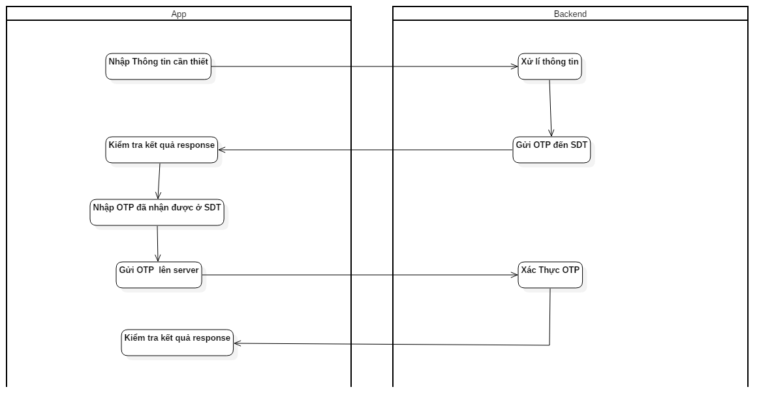
1. Đăng kí
Quy trình đăng kí tài khoản:
a. Nhập thông tin gồm: password, phone, address,dob, full name, cmnd
b. Submit đến server
c. Nhập OTP đến SDT
d. Gửi OTP đến server
e. Check kết quả nhận từ server
f. Show màn hình kết quả

URL | /um/register
Request Data | fullname | String
 | cmnd | String
 | password | String
 | phone | String
 | address | String
 | dob | String | Format: DD/MM/YYYY

Response data
 | userid | String
 | returncode | int | 1. thành công. < 1: Thất bại

2. Verify OTP

URL | /um/verify-otp

Request Data | userid | String
 | otp | String

Response data
 | returncode | int | 1. thành công. < 1: Thất bại

3. Login
Người dùng nhập sđt và password để tiến hành đăng nhập

URL | /um/login
Request Data | phone | String
 | password | String

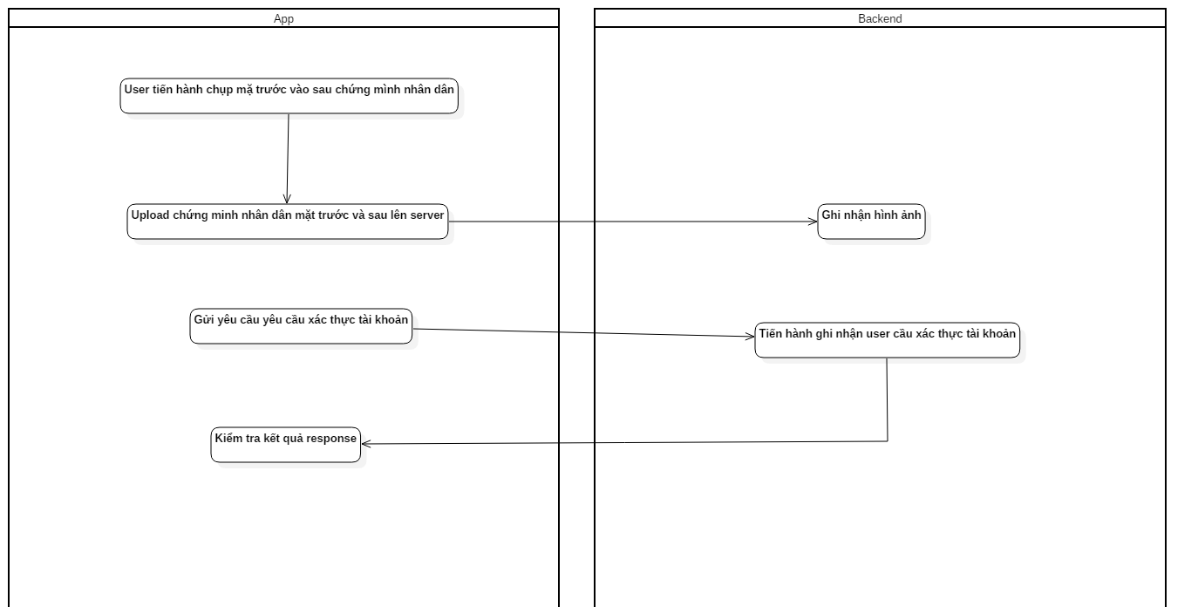
Response data
 | userid | String
 | returncode | int | 1. thành công. < 1: Thất bại

4. Xác thực tài khoản
a. User chọn chức năng xác thực tài khoản
b. Upload mặt trước và mặc sau của cmnd lên server
c. Thực hiện gọi API [verify-account] để yêu cầu xác thực tài khoản

URL | /um/verify-account
Request Data | userid | String
 | password | String

Response data
 | returncode | int | 1. thành công. < 1: Thất bại

5. Upload file

URL | /um/upload-image
Request Data | files | binary
 | file-name-format | <user-id>-<font|back>.png

Response data
 | returncode | int | 1. thành công. < 1: Thất bại

6. Verify Pin
URL | /um/verify-pin
Request Data | userid | String
 | pin | String

Response data
 | returncode | int | 1. thành công. < 1: Thất bại

7. Send OTP
URL | /um/verify-pin
Request Data | phone | String
 | transactionid | Long
Response data
 | returncode | int | 1. thành công. < 1: Thất bại

cash-in cash-out
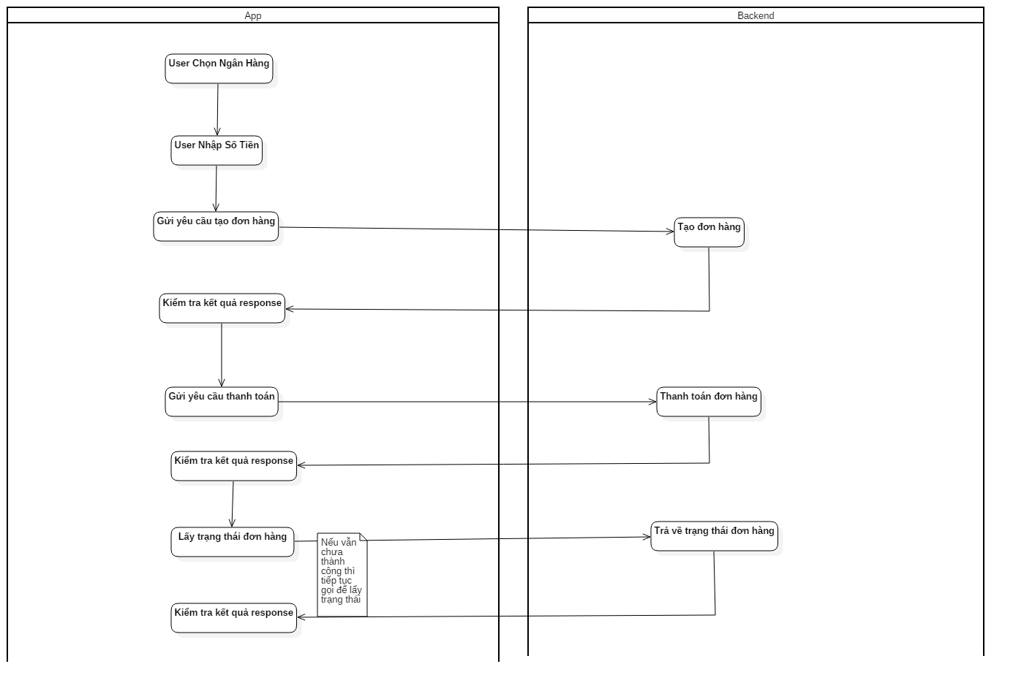
Xây dựng hệ thống cho phép người dùng cash-in/ cash-out

Database
 | BankConfig
 | bankcode | withdraw_min | withdraw_max | topup_min | topup_max
 | MSB | 100000 | 20000000 | 1000000 | 10000000

API
1. Create order withdraw

URL | /withdraw/create-order
Request Data | userid | String
 | password | String
 | f6cardno | String
 | l4cardno | String
 | bankcode | String
 | amount | Long
Response data
 | returncode | int | 1. thành công. < 1: Thất bại
 | orderid | Long

2 Get withdraw status.
URL | /withdraw/order-status
Request Data | userid | String
 | password | String
 | orderid | Long
Response data
 | returncode | int | 1. thành công. < 1: Thất bại > 1: Đang xử lí

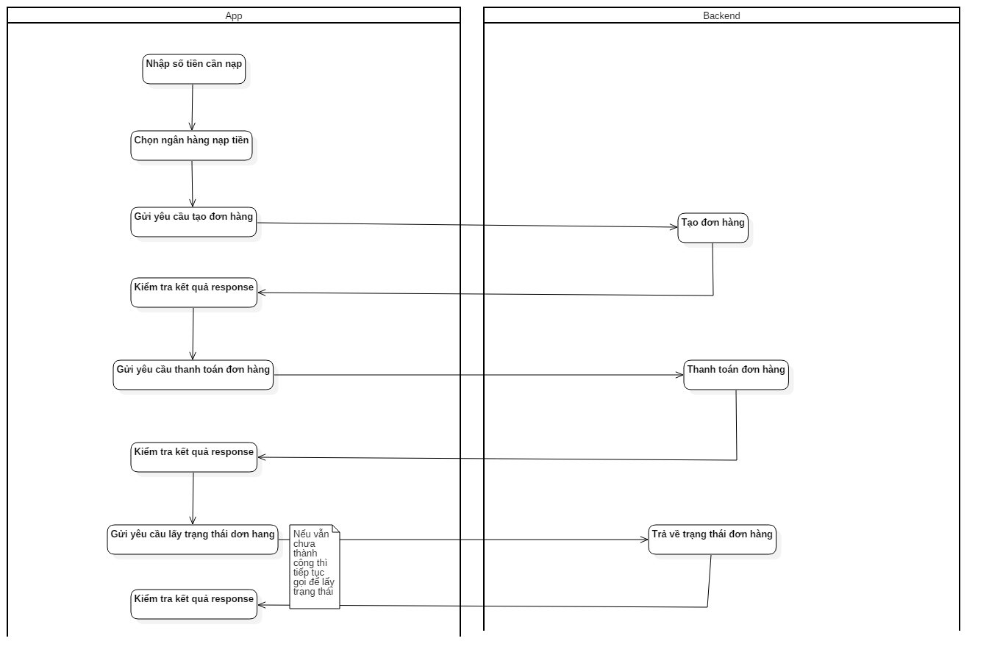
3. Create order topup

URL | /wallet-topup/create-order
Request Data | userid | String
 | password | String
 | amount | Long
Response data
 | returncode | int | 1. thành công. < 1: Thất bại
 | orderid | Long

4 Get topup status
URL | /wallet-topup/order-status
Request Data | userid | String
 | password | String
 | orderid | Long
Response data
 | returncode | int | 1. thành công. < 1: Thất bại > 1: Đang xử lí

money-transfer
Xây dựng hệ thống cho phép người dùng chuyển tiền lẫn nhau
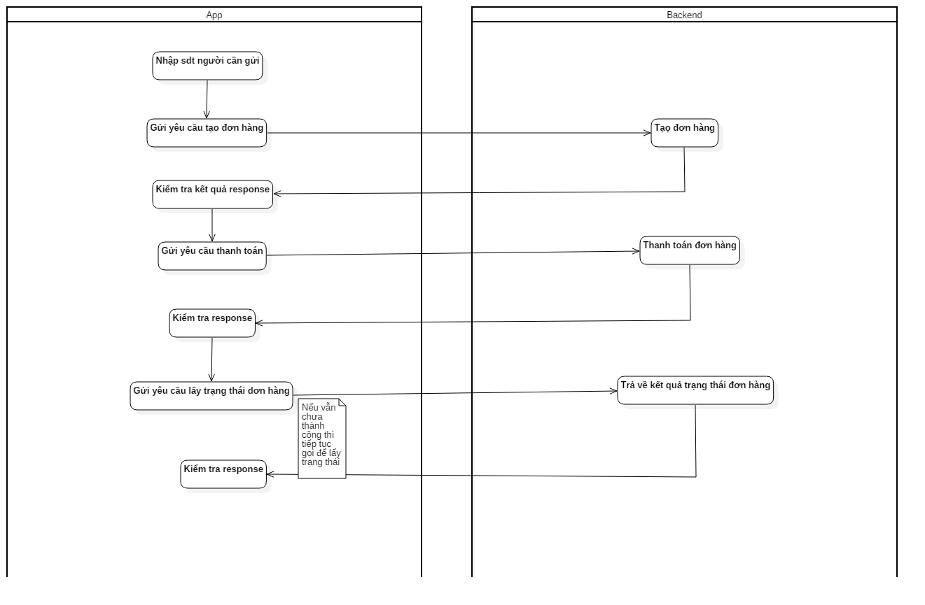
API
1. Create Order

URL | /p2p-transfer/create-order
Request Data | userid | String
 | password | String
 | receiverphone | String
 | amount | Long
Response data
 | returncode | int | 1. thành công. < 1: Thất bại
 | orderid | Long

2 Get status.
URL | /withdraw/order-status
Request Data | userid | String
 | password | String
 | orderid | Long
Response data
 | returncode | int | 1. thành công. < 1: Thất bại > 1: Đang xử lí

mobile-card
Xây dưng hệ thống cho phép user mua card điện thoại

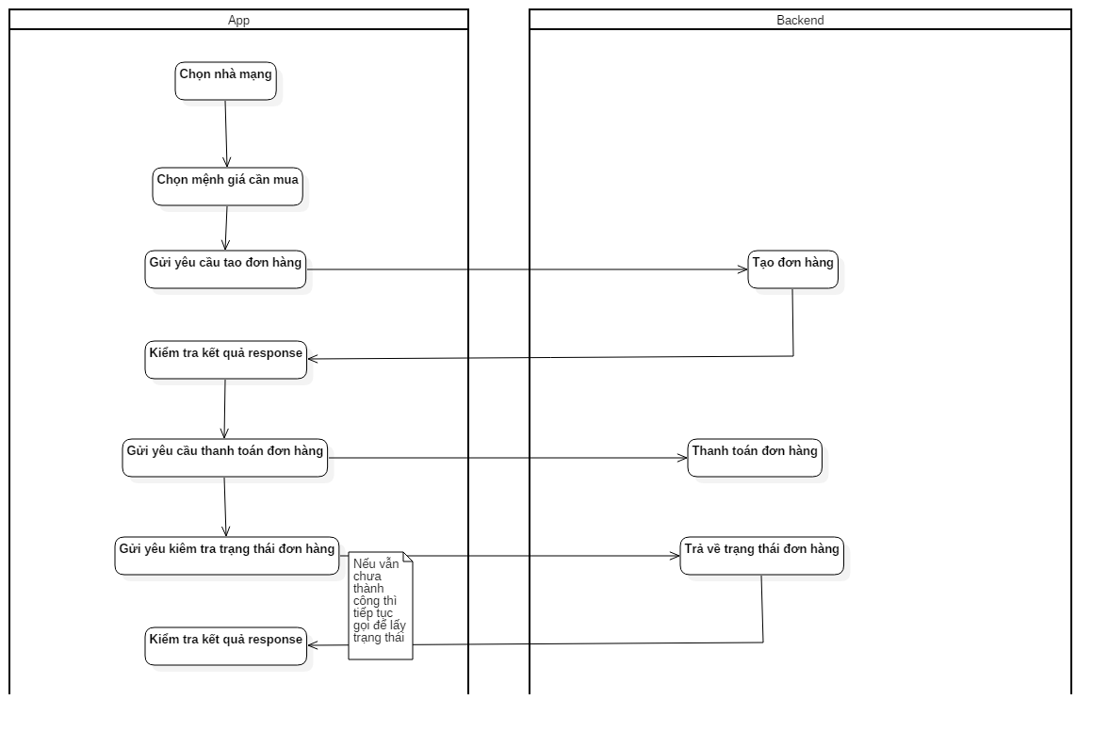
Database
 | MobileCard
 | card_number | seri_number | card_type | order_id | status | amount
 | 9054708000000 | 3984273942734234 | VINA | 202030323923223 | 1 | 20000
 |  |  |  |  | 1. Chưa bán 2. Đã bán
API

1. Create Order

URL | /mobile-card/create-order
Request Data | userid | String
 | password | String
 | amount | Long | mệnh giá
 | card_type | String | VT|VN|MB

Response data
 | returncode | int | 1. thành công. < 1: Thất bại
 | orderid | Long

2 Get status.
URL | /mobile-card/order-status
Request Data | userid | String
 | password | String
 | orderid | Long
Response data
 | returncode | int | 1. thành công. < 1: Thất bại > 1: Đang xử lí

